Spis treści
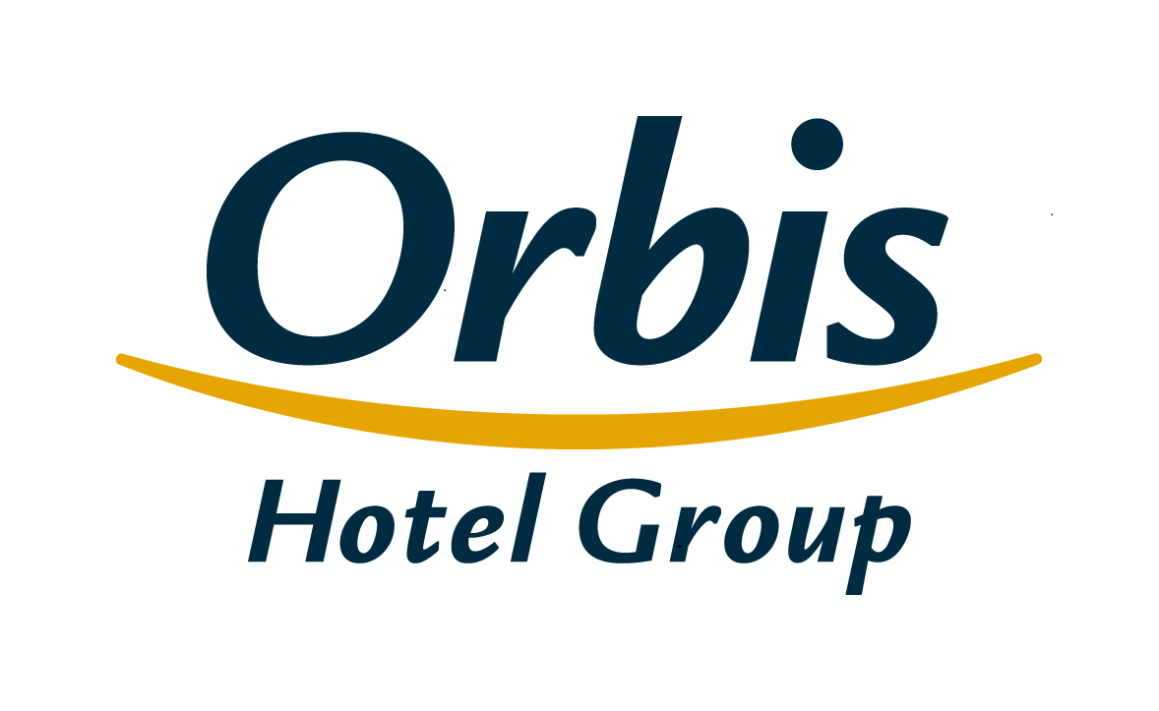
Wybrane dane finansowe i operacyjne Grupy Kapitałowej Orbis 28 kwietnia 2016 r.

Spis treści
1. | Skonsolidowany rachunek zysków i strat
2. | Skonsolidowane sprawozdanie z sytuacji finansowej
3. | Skonsolidowane sprawozdanie ze zmian w kapitale własnym
4. | Skonsolidowane sprawozdanie z przepływów pieniężnych
5. | Sprawozdawczość według segmentów
6 | Skonsolidowany rachunek zysków i strat w ujęciu analitycznym
7. | Wskaźniki operacyjne
8. | Baza hotelowa Grupy
9. | Struktura klientów Grupy
10. | Przeciętne zatrudnienie w Grupie
11. | Struktura Grupy
12. | Struktura akcjonariatu Orbis S.A.

Struktura Grupy
Spis treści

 | Struktura Grupy
Orbis Spółka Akcyjna
jednostka dominująca
PODMIOTY ZALEŻNE
UAB Hekon
Hekon-Hotele Ekonomiczne S.A.
Accor Pannonia Hotels Zrt.
Orbis Corporate Sp. z o. o.**
Orbis Kontrakty Sp. z o.o.
100%
80,00%
100%
95,08%
99,92%
PBP OR
100%
33WT Wil PODMIOTY ZALEŻNE
kasy Sp. z o.o.
,33%%
20,00%
UAB Hekon
Accor Hotels Romania s.r.l.
Katerinska Hotel s.r.o.
Accor Pannonia Slovakia, s.r.o.
Blaha Hotel Szállodaüzemeltető Kft. *
WTCM Budapest Kft.**
Novy Smichov Gate a.s.
H-Development CZ a.s.
Business Estate Entity a.s.
99,92%
44,42%
99,92%
100%
100%
100%
100%
100%

 | * Jednostka stowarzyszona ujmowana w skonsolidowanym sprawozdaniu finansowym metodą praw własności ** Spółki wyłączone z konsolidacji, nie prowadzą działalności gospodarczej

